注文フォーム
注 文 書
 |  |  |  |  |  |  |  |  |  |  |  | 備考 | お客様注文フォーム

 |  |  |  |  |  |  |  |  |  | 問合わせ： |  | 年 月 日 |  |  |  |  | 発注日： | 年 月 日
正式オーダーを頂きましたらすぐにウェア確保に入ります。
正式オーダーを受注した時点以降のウェア変更は別途手数料がかかりますのでご注意ください。
お客様ご入用日 |  |  | 月 日
FAX 0561-48-7335
ご希望納期 |  |  | 月 日 |  |  | まで
0120-482-296
団体名 |  |  |  |  |  |  | ご担当者
様
有限
ORIGINAL
PRINT
会社
住所 | 〒 | -
〒489-0981
瀬戸市ひまわり台３丁目７１番地
http:// 482296.com
✉info@aipac.co.jp
TEL 0561-48-3515
TEL （自宅・学校・会社） |  |  |  |  | 携帯電話 |  |  |  |  |  | LINE登録
 |  |  |  |  |  |  |  |  |  |  | あり・なし
FAX （自宅・学校・会社） |  |  |  |  | 原稿確認用アドレス[携帯電話・パソコン] ※必須 |  |  |  |  |  |  |  | ✉ info@482296.com
 |  |  |  |  |  |  |  |  |  |  |  |  |  |  |  |  |  | 担当：

No. | 商品名 |  |  |  |  |  | カラー |  | サ イ ズ |  |  |  |  |  | 計 | 単価 |  | 小計（円） |  | 備考

1 |  |  |  |  |  |  |  |  |  |  |  |  |  |  | 0 |  |  | 0
2 |  |  |  |  |  |  |  |  |  |  |  |  |  |  | 0 |  |  | 0
3 |  |  |  |  |  |  |  |  |  |  |  |  |  |  | 0 |  |  | 0
4 |  |  |  |  |  |  |  |  |  |  |  |  |  |  | 0 |  |  | 0
5 |  |  |  |  |  |  |  |  |  |  |  |  |  |  | 0 |  |  | 0
6 |  |  |  |  |  |  |  |  |  |  |  |  |  |  | 0 |  |  | 0
枚
 | 小計 |  |  |  |  |  |  |  | 0 | 0 | 0 | 0 | 0 | 0 | 0 |  |  | 0

 |  |  |  |  |  |  |  |  |  |  |  |  | 合計金額（税込） |  |  |  | 0 |  |  |  | 円

左袖
右袖
場所 |  | 書体リストNo |  | プリント色 |  |  |  | シルク・刺繍・転写 |  |  | 備考
記入例 |  | 1 |  | (2色の場合) ホワイト×レッド |  |  |  | シルク
前 |  |  |  |  |  |  |  |  |  |  |  |  |  |  |  |  |  |  | サイズ | 縦cm | 横cm
後ろ
右袖
左袖
★ プリントする場所と大体のイメージを教えてください。
※ ラフスケッチを白い紙（Ａ４又はＡ３サイズ）でご用意ください。

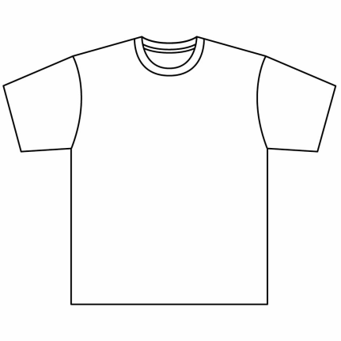
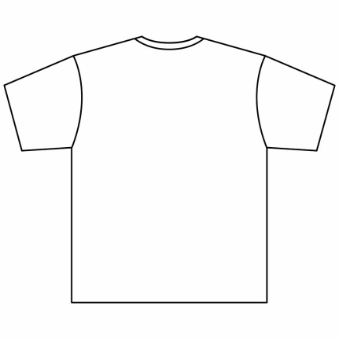
 |  |  |  | 前 |  |  |  |  |  |  |  |  |  |  | うしろ

 |  |  |  |  |  |  |  | サイズ | 縦cm | 横cm |  |  |  |  |  |  |  |  | サイズ | 縦cm | 横cm

